礼物
品牌 | 类别 | 名称 | 是否代购 | 金额 | 想要指数（1-5） | 是否一直想要 | 最终截止时间 | 购买地址
Gucci | 腰带 | 双G带扣2CM黑色75 | 否 | 3150 | 5 | 是 | 2019-12-30 | https://www.gucci.cn/zh/pr/409417AP00T1000?nid=41&listName=ProductGrid&position=18&categoryPath=
Chanel | 包包 | Leboy金链牛皮黑色 | 否 | 3W+ | 3 | 否 | 2021-12-30
奥迪 | 车 | Q3 | 否 | 30W | 4 | 是 | 2019-10-30
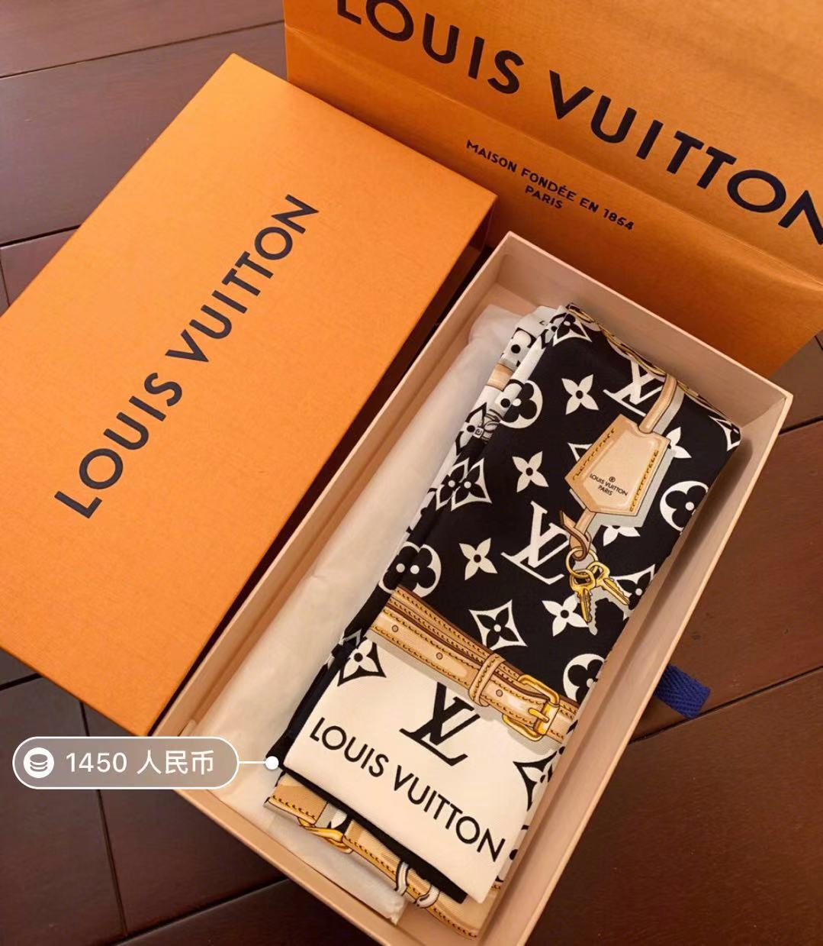
LV | 束发带 |  | 否 | 1450 | 5 | 是 | 2019-08-30 | 示例图
倩碧 | 腮红 | 小菊花07号色 | 否 | 130 | 4 | 是 | 2020-01-30

